Hoja1
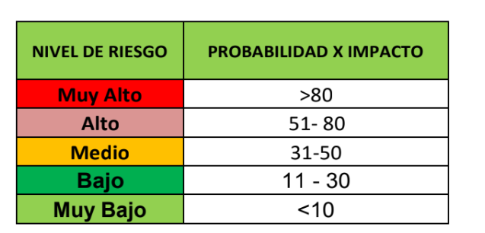

Prob | Impacto | Exp
1 | 1 | 1 | 4
5 | 5 | 25 | 100
1 | 5 | 5 | 20
5 | 5 | 25 | 100

